TDSheet
Прайс-лист | А1 8 (029) 359-49-15 e-mail: ideamarket@mail.ru оптовый отдел Наталия Работаем: понедельник-пятница, 9.00-17.30

Обязательно! При отгрузке по безналичному расчету: предприятие должно быть участником электронного документооборота и иметь GLN.
Цены указаны на 03.08.2026

Ценовая группа/ Номенклатура/ Характеристика номенклатуры | Изображение | Номенклатура.Артикул | Оптовая цена
 |  |  | бел.руб. без НДС | бел.руб. с НДС 20% | Заказ | Ед.
METEOR
DO&CO
Полотенце DO&CO махра. Крестик для Крещения 100х100 (1/1) ASPENDOS
золотой | 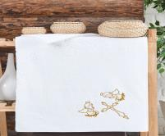 | 12030 | 39.69 руб. | 47.63 руб. |  | шт
серебро | 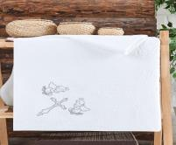 | 12030 | 39.69 руб. | 47.63 руб. |  | шт
Полотенце DO&CO махра.50х90 (1/1 ) TUROVA
брусничный | 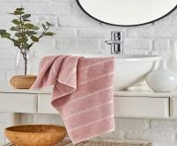 | 12028 | 18.03 руб. | 21.64 руб. |  | шт
голубой | 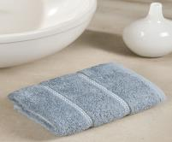 | 12028 | 18.03 руб. | 21.64 руб. |  | шт
лиловый | 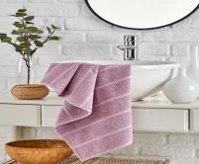 | 12028 | 18.03 руб. | 21.64 руб. |  | шт
пудра | 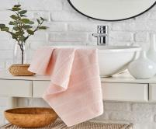 | 12028 | 18.03 руб. | 21.64 руб. |  | шт
Полотенце DO&CO махра.70х140 (1/1) TUROVA
бежевый | 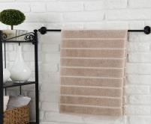 | 12029 | 36.08 руб. | 43.30 руб. |  | шт
брусничный | 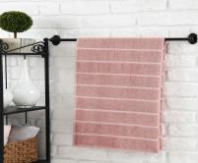 | 12029 | 36.08 руб. | 43.30 руб. |  | шт
голубой | 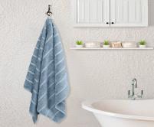 | 12029 | 36.08 руб. | 43.30 руб. |  | шт
кремовый | 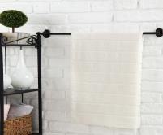 | 12029 | 36.08 руб. | 43.30 руб. |  | шт
лиловый | 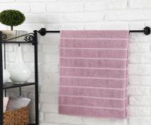 | 12029 | 36.08 руб. | 43.30 руб. |  | шт
пудра | 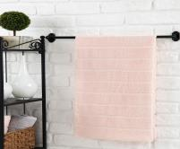 | 12029 | 36.08 руб. | 43.30 руб. |  | шт
серый | 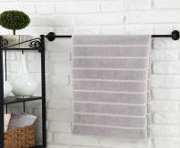 | 12029 | 36.08 руб. | 43.30 руб. |  | шт
Полотенце DO&CO махра. жаккард 90х150 (1/1) TUROVA
бежевый | 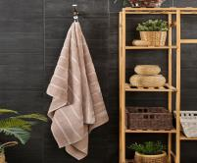 | 12206 | 46.91 руб. | 56.29 руб. |  | шт
брусничный | 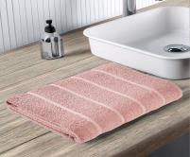 | 12206 | 46.91 руб. | 56.29 руб. |  | шт
кремовый |  | 12206 | 46.91 руб. | 56.29 руб. |  | шт
лиловый | 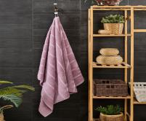 | 12206 | 46.91 руб. | 56.29 руб. |  | шт
пудра | 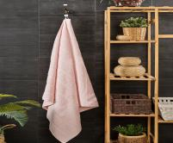 | 12206 | 46.91 руб. | 56.29 руб. |  | шт
серый | 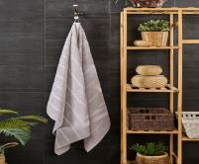 | 12206 | 46.91 руб. | 56.29 руб. |  | шт
Полотенце DO&CO махра.жаккард 50х90 (1/1 ) SATURN
баклажан | 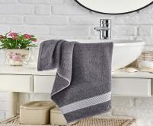 | 12026 | 19.84 руб. | 23.81 руб. |  | шт
лиловый | 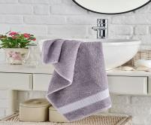 | 12026 | 19.84 руб. | 23.81 руб. |  | шт
мятный | 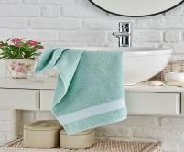 | 12026 | 19.84 руб. | 23.81 руб. |  | шт
пудра | 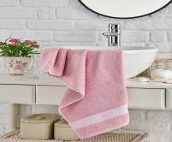 | 12026 | 19.84 руб. | 23.81 руб. |  | шт
серый | 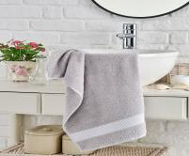 | 12026 | 19.84 руб. | 23.81 руб. |  | шт
METEOR
Полотенце METEOR махра.жаккард 50х90 (1/1 ) ZEREN
коричневый | 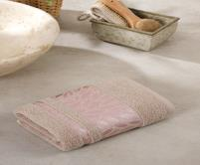 | 12304 | 19.84 руб. | 23.81 руб. |  | шт
кремовый | 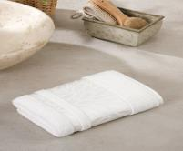 | 12304 | 19.84 руб. | 23.81 руб. |  | шт
мятный | 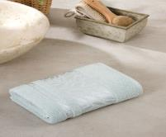 | 12304 | 19.84 руб. | 23.81 руб. |  | шт
светло серый | 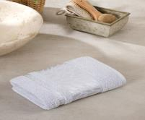 | 12304 | 19.84 руб. | 23.81 руб. |  | шт
Полотенце METEOR махра. жаккард 70х140 (1/1) A509 ZEREN
коричневый |  | 12269 | 39.69 руб. | 47.63 руб. |  | шт
кремовый |  | 12269 | 39.69 руб. | 47.63 руб. |  | шт
мятный | 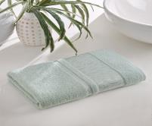 | 12269 | 39.69 руб. | 47.63 руб. |  | шт
пудра | 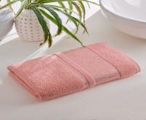 | 12269 | 39.69 руб. | 47.63 руб. |  | шт
светлая лаванда | 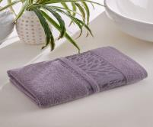 | 12269 | 39.69 руб. | 47.63 руб. |  | шт
Полотенце METEOR махра. жаккард 90х150 (1/1) A509 ZEREN
коричневый | 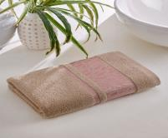 | 12270 | 50.51 руб. | 60.61 руб. |  | шт
кремовый | 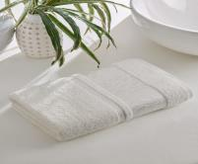 | 12270 | 50.51 руб. | 60.61 руб. |  | шт
Полотенце METEOR махра. жаккард 70х140 (1/1) A510 MEGAN
бежевый |  | 12267 | 39.69 руб. | 47.63 руб. |  | шт
кремовый |  | 12267 | 39.69 руб. | 47.63 руб. |  | шт
лиловый | 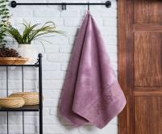 | 12267 | 39.69 руб. | 47.63 руб. |  | шт
мятный | 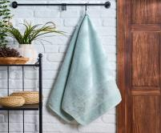 | 12267 | 39.69 руб. | 47.63 руб. |  | шт
Полотенце METEOR махра. жаккард 90х150 (1/1) A510 MEGAN
бежевый | 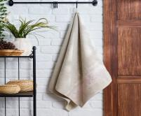 | 12268 | 50.51 руб. | 60.61 руб. |  | шт
кремовый | 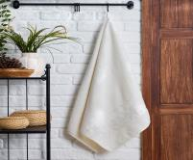 | 12268 | 50.51 руб. | 60.61 руб. |  | шт
Полотенце METEOR махр. жаккард 50*90 (1/1) A591 CRAZY
бежевый | 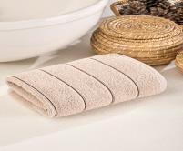 | 12331 | 19.84 руб. | 23.81 руб. |  | шт
кремовый | 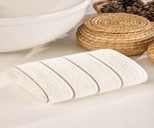 | 12331 | 19.84 руб. | 23.81 руб. |  | шт
лиловый | 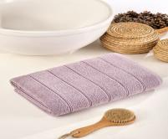 | 12331 | 19.84 руб. | 23.81 руб. |  | шт
пудра | 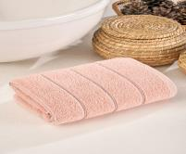 | 12331 | 19.84 руб. | 23.81 руб. |  | шт
светло-зелёный | 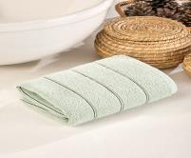 | 12331 | 19.84 руб. | 23.81 руб. |  | шт
серый | 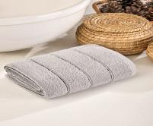 | 12331 | 19.84 руб. | 23.81 руб. |  | шт
Полотенце METEOR махра. жаккард 70х140 (1/1) A591 CRAZY
бежевый | 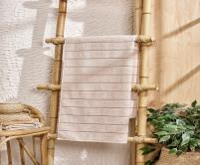 | 12332 | 39.69 руб. | 47.63 руб. |  | шт
кремовый | 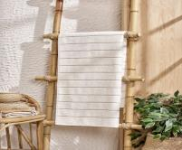 | 12332 | 39.69 руб. | 47.63 руб. |  | шт
лиловый | 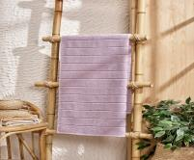 | 12332 | 39.69 руб. | 47.63 руб. |  | шт
пудра | 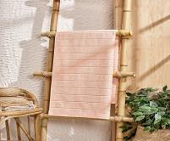 | 12332 | 39.69 руб. | 47.63 руб. |  | шт
светло-зелёный | 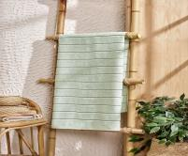 | 12332 | 39.69 руб. | 47.63 руб. |  | шт
серый | 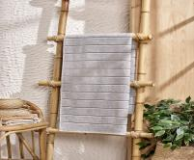 | 12332 | 39.69 руб. | 47.63 руб. |  | шт
Полотенце METEOR махр. жаккард 50*90 (1/1) A592 ATLANTIS
антрацит | 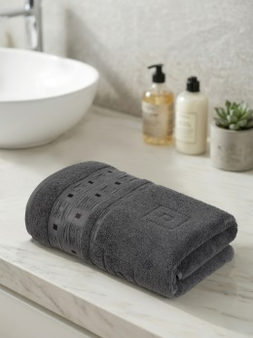 | 12329 | 19.84 руб. | 23.81 руб. |  | шт
бежевый | 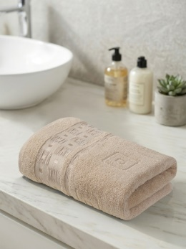 | 12329 | 19.84 руб. | 23.81 руб. |  | шт
зеленый |  | 12329 | 19.84 руб. | 23.81 руб. |  | шт
коричневый |  | 12329 | 19.84 руб. | 23.81 руб. |  | шт
кремовый |  | 12329 | 19.84 руб. | 23.81 руб. |  | шт
серый |  | 12329 | 19.84 руб. | 23.81 руб. |  | шт
Полотенце METEOR махра. жаккард 70х140 (1/1) A592 ATLANTIS
антрацит |  | 12330 | 39.69 руб. | 47.63 руб. |  | шт
бежевый |  | 12330 | 39.69 руб. | 47.63 руб. |  | шт
коричневый |  | 12330 | 39.69 руб. | 47.63 руб. |  | шт
кремовый |  | 12330 | 39.69 руб. | 47.63 руб. |  | шт
серый |  | 12330 | 39.69 руб. | 47.63 руб. |  | шт
Полотенце METEOR махр. жаккард 50*90 (1/1) A593 KONTES
антрацит |  | 12320 | 19.84 руб. | 23.81 руб. |  | шт
бежевый |  | 12320 | 19.84 руб. | 23.81 руб. |  | шт
персиковый |  | 12320 | 19.84 руб. | 23.81 руб. |  | шт
светло серый |  | 12320 | 19.84 руб. | 23.81 руб. |  | шт
светло-зелёный |  | 12320 | 19.84 руб. | 23.81 руб. |  | шт
Полотенце METEOR махра. жаккард 70х140 (1/1) A593 KONTES
антрацит |  | 12321 | 39.69 руб. | 47.63 руб. |  | шт
бежевый |  | 12321 | 39.69 руб. | 47.63 руб. |  | шт
лаванда |  | 12321 | 39.69 руб. | 47.63 руб. |  | шт
персиковый |  | 12321 | 39.69 руб. | 47.63 руб. |  | шт
светло серый |  | 12321 | 39.69 руб. | 47.63 руб. |  | шт
светло-зелёный |  | 12321 | 39.69 руб. | 47.63 руб. |  | шт
Полотенце METEOR махр. жаккард 50*90 (1/1) A596 MORA
бежевый |  | 12324 | 19.84 руб. | 23.81 руб. |  | шт
светло серый |  | 12324 | 19.84 руб. | 23.81 руб. |  | шт
синий |  | 12324 | 19.84 руб. | 23.81 руб. |  | шт
Полотенце METEOR махра. жаккард 70х140 (1/1) A596 MORA
светло серый |  | 12325 | 39.69 руб. | 47.63 руб. |  | шт
Полотенце METEOR махра. жаккард 70х140 (1/1) A590 VENUS
кремовый |  | 12334 | 39.69 руб. | 47.63 руб. |  | шт
светло серый |  | 12334 | 39.69 руб. | 47.63 руб. |  | шт
Полотенце METEOR махр. жаккард 50*90 (1/1) ALISA
антрацит |  | 12164 | 19.84 руб. | 23.81 руб. |  | шт
бежевый |  | 12164 | 19.84 руб. | 23.81 руб. |  | шт
кремовый |  | 12164 | 19.84 руб. | 23.81 руб. |  | шт
лиловый |  | 12164 | 19.84 руб. | 23.81 руб. |  | шт
мятный |  | 12164 | 19.84 руб. | 23.81 руб. |  | шт
серый |  | 12164 | 19.84 руб. | 23.81 руб. |  | шт
Полотенце METEOR махра. жаккард 70х140 (1/1) ALISA
антрацит |  | 12165 | 39.69 руб. | 47.63 руб. |  | шт
бежевый |  | 12165 | 39.69 руб. | 47.63 руб. |  | шт
кремовый |  | 12165 | 39.69 руб. | 47.63 руб. |  | шт
лиловый |  | 12165 | 39.69 руб. | 47.63 руб. |  | шт
мятный |  | 12165 | 39.69 руб. | 47.63 руб. |  | шт
серый |  | 12165 | 39.69 руб. | 47.63 руб. |  | шт
Полотенце METEOR махр. жаккард 50*90 (1/1) PANDORA
бирюзовый |  | 12312 | 19.84 руб. | 23.81 руб. |  | шт
лиловый |  | 12312 | 19.84 руб. | 23.81 руб. |  | шт
серый |  | 12312 | 19.84 руб. | 23.81 руб. |  | шт
фисташковый |  | 12312 | 19.84 руб. | 23.81 руб. |  | шт
Полотенце METEOR махра. жаккард 70х140 (1/1) PANDORA
антрацит |  | 12313 | 39.69 руб. | 47.63 руб. |  | шт
бежевый |  | 12313 | 39.69 руб. | 47.63 руб. |  | шт
бирюзовый |  | 12313 | 39.69 руб. | 47.63 руб. |  | шт
лиловый |  | 12313 | 39.69 руб. | 47.63 руб. |  | шт
серый |  | 12313 | 39.69 руб. | 47.63 руб. |  | шт
фисташковый |  | 12313 | 39.69 руб. | 47.63 руб. |  | шт
Полотенце METEOR махр. жаккард 50*90 (1/1) PATAYA
антрацит |  | 12166 | 19.84 руб. | 23.81 руб. |  | шт
бежевый |  | 12166 | 19.84 руб. | 23.81 руб. |  | шт
бирюзовый |  | 12166 | 19.84 руб. | 23.81 руб. |  | шт
светло-розовый |  | 12166 | 19.84 руб. | 23.81 руб. |  | шт
серо-коричневый |  | 12166 | 19.84 руб. | 23.81 руб. |  | шт
Полотенце METEOR махра. жаккард 70х140 (1/1) PATAYA
антрацит |  | 12167 | 39.69 руб. | 47.63 руб. |  | шт
бежевый |  | 12167 | 39.69 руб. | 47.63 руб. |  | шт
бирюзовый |  | 12167 | 39.69 руб. | 47.63 руб. |  | шт
светло-розовый |  | 12167 | 39.69 руб. | 47.63 руб. |  | шт
серо-коричневый |  | 12167 | 39.69 руб. | 47.63 руб. |  | шт
фисташковый |  | 12167 | 39.69 руб. | 47.63 руб. |  | шт
Полотенце METEOR махра. жаккард 90х150 (1/1) PATAYA
антрацит |  | 12306 | 54.12 руб. | 64.94 руб. |  | шт
бежевый |  | 12306 | 54.12 руб. | 64.94 руб. |  | шт
бирюзовый |  | 12306 | 54.12 руб. | 64.94 руб. |  | шт
светло-розовый |  | 12306 | 54.12 руб. | 64.94 руб. |  | шт
серо-коричневый |  | 12306 | 54.12 руб. | 64.94 руб. |  | шт
фисташковый |  | 12306 | 54.12 руб. | 64.94 руб. |  | шт
Полотенце METEOR махр. жаккард 50*90 (1/1) SILVA
бирюзовый |  | 12162 | 19.84 руб. | 23.81 руб. |  | шт
голубой |  | 12162 | 19.84 руб. | 23.81 руб. |  | шт
коричневый |  | 12162 | 19.84 руб. | 23.81 руб. |  | шт
лиловый |  | 12162 | 19.84 руб. | 23.81 руб. |  | шт
молочный |  | 12162 | 19.84 руб. | 23.81 руб. |  | шт
розовый |  | 12162 | 19.84 руб. | 23.81 руб. |  | шт
Полотенце METEOR махра. жаккард 70х140 (1/1) SILVA
бирюзовый |  | 12163 | 39.69 руб. | 47.63 руб. |  | шт
голубой |  | 12163 | 39.69 руб. | 47.63 руб. |  | шт
коричневый |  | 12163 | 39.69 руб. | 47.63 руб. |  | шт
лиловый |  | 12163 | 39.69 руб. | 47.63 руб. |  | шт
молочный |  | 12163 | 39.69 руб. | 47.63 руб. |  | шт
розовый |  | 12163 | 39.69 руб. | 47.63 руб. |  | шт
Полотенце METEOR махр. жаккард 50*90 (1/1) ZIKZAK
бежевый |  | 12316 | 19.84 руб. | 23.81 руб. |  | шт
коричневый |  | 12316 | 19.84 руб. | 23.81 руб. |  | шт
кремовый |  | 12316 | 19.84 руб. | 23.81 руб. |  | шт
светло серый |  | 12316 | 19.84 руб. | 23.81 руб. |  | шт
синий |  | 12316 | 19.84 руб. | 23.81 руб. |  | шт
шоколадный |  | 12316 | 19.84 руб. | 23.81 руб. |  | шт
Полотенце METEOR махра. жаккард 70х140 (1/1) ZIKZAK
бежевый |  | 12317 | 39.69 руб. | 47.63 руб. |  | шт
коричневый |  | 12317 | 39.69 руб. | 47.63 руб. |  | шт
кремовый |  | 12317 | 39.69 руб. | 47.63 руб. |  | шт
светло серый |  | 12317 | 39.69 руб. | 47.63 руб. |  | шт
шоколадный |  | 12317 | 39.69 руб. | 47.63 руб. |  | шт
Полотенце METEOR махра.жаккард 50х90 (1/1 ) A513 CROSS
антрацит |  | 12326 | 19.84 руб. | 23.81 руб. |  | шт
бежевый |  | 12326 | 19.84 руб. | 23.81 руб. |  | шт
кремовый |  | 12326 | 19.84 руб. | 23.81 руб. |  | шт
серый |  | 12326 | 19.84 руб. | 23.81 руб. |  | шт
шоколадный |  | 12326 | 19.84 руб. | 23.81 руб. |  | шт
Полотенце METEOR махра. жаккард 70х140 (1/1) A513 CROSS
антрацит |  | 12327 | 39.69 руб. | 47.63 руб. |  | шт
бежевый |  | 12327 | 39.69 руб. | 47.63 руб. |  | шт
кремовый |  | 12327 | 39.69 руб. | 47.63 руб. |  | шт
серый |  | 12327 | 39.69 руб. | 47.63 руб. |  | шт
Полотенце METEOR махра.жаккард 50х90 (1/1 ) A602 LEOPAR
антрацит |  | 12335 | 19.84 руб. | 23.81 руб. |  | шт
бежевый |  | 12335 | 19.84 руб. | 23.81 руб. |  | шт
зелёный |  | 12335 | 19.84 руб. | 23.81 руб. |  | шт
коричневый |  | 12335 | 19.84 руб. | 23.81 руб. |  | шт
кремовый |  | 12335 | 19.84 руб. | 23.81 руб. |  | шт
серый |  | 12335 | 19.84 руб. | 23.81 руб. |  | шт
Полотенце METEOR махра. жаккард 70х140 (1/1) A602 LEOPAR
антрацит |  | 12336 | 39.69 руб. | 47.63 руб. |  | шт
бежевый |  | 12336 | 39.69 руб. | 47.63 руб. |  | шт
зелёный |  | 12336 | 39.69 руб. | 47.63 руб. |  | шт
коричневый |  | 12336 | 39.69 руб. | 47.63 руб. |  | шт
кремовый |  | 12336 | 39.69 руб. | 47.63 руб. |  | шт
серый |  | 12336 | 39.69 руб. | 47.63 руб. |  | шт
Полотенце METEOR махра. жаккард 70х140 (1/1) AVVA
бирюзовый |  | 12315 | 39.69 руб. | 47.63 руб. |  | шт
голубой |  | 12315 | 39.69 руб. | 47.63 руб. |  | шт
коричневый |  | 12315 | 39.69 руб. | 47.63 руб. |  | шт
лиловый |  | 12315 | 39.69 руб. | 47.63 руб. |  | шт
молочный |  | 12315 | 39.69 руб. | 47.63 руб. |  | шт
розовый |  | 12315 | 39.69 руб. | 47.63 руб. |  | шт
Полотенце METEOR пляжное 90х170 (1шт) PESTEMAL
бордовый |  | 12426 | 30.07 руб. | 36.08 руб. |  | шт
голубой |  | 12426 | 30.07 руб. | 36.08 руб. |  | шт
зелёный |  | 12426 | 30.07 руб. | 36.08 руб. |  | шт
оранжевый |  | 12426 | 30.07 руб. | 36.08 руб. |  | шт
светло-зелёный |  | 12426 | 30.07 руб. | 36.08 руб. |  | шт
серый |  | 12426 | 30.07 руб. | 36.08 руб. |  | шт
чёрный |  | 12426 | 30.07 руб. | 36.08 руб. |  | шт
Полотенце МЕТЕОР/ METEOR махр. жаккард 50*90 (1/1) АВВА /AVVA
бирюзовый |  | 12314 | 19.84 руб. | 23.81 руб. |  | шт
голубой |  | 12314 | 19.84 руб. | 23.81 руб. |  | шт
коричневый |  | 12314 | 19.84 руб. | 23.81 руб. |  | шт
розовый |  | 12314 | 19.84 руб. | 23.81 руб. |  | шт
Полотенце МЕТЕОР/ METEOR махра. жаккард 70х140 (1/1) АВВА/ AVVA
бирюзовый |  | 12315 | 39.69 руб. | 47.63 руб. |  | шт
голубой |  | 12315 | 39.69 руб. | 47.63 руб. |  | шт
коричневый |  | 12315 | 39.69 руб. | 47.63 руб. |  | шт
лиловый |  | 12315 | 39.69 руб. | 47.63 руб. |  | шт
молочный |  | 12315 | 39.69 руб. | 47.63 руб. |  | шт
розовый |  | 12315 | 39.69 руб. | 47.63 руб. |  | шт
Полотенце МЕТЕОР/ METEOR махра.жаккард 50х90 (1шт) БАГАМА/BAHAMA
кремовый |  | 12410 | 19.84 руб. | 23.81 руб. |  | шт
пудра |  | 12410 | 19.84 руб. | 23.81 руб. |  | шт
розовый |  | 12410 | 19.84 руб. | 23.81 руб. |  | шт
серо-коричневый |  | 12410 | 19.84 руб. | 23.81 руб. |  | шт
Полотенце МЕТЕОР/ METEOR махра. жаккард 70х140 (1шт) БАГАМА/ BAHAMA
кремовый |  | 12411 | 39.69 руб. | 47.63 руб. |  | шт
пудра |  | 12411 | 39.69 руб. | 47.63 руб. |  | шт
розовый |  | 12411 | 39.69 руб. | 47.63 руб. |  | шт
серо-коричневый |  | 12411 | 39.69 руб. | 47.63 руб. |  | шт

